go_slice
 | slice :=make([ ]int, 2, 4)
 | 2 | 4
ptr | len | cap

 | 0 | 0 |  |  | [4]int

array :=[7]int{14, 23, 37, 9, 77, 8, 11}
14 | 23 | 37 | 9 | 77 | 8 | 11

 |  | slice :=array[1:3:4]
 |  | 2 | 4
 | ptr | len | cap

array :=[7]int{14, 23, 37, 9, 77, 8, 11}
14 | 23 | 37 | 9 | 77 | 8 | 11

 |  | slice :=array[1:3:4]
 |  | 2 | 4
 | ptr | len | cap

X
 |  | slice :=[]int{1,2,3,4} |  |  |  |  |  |  |  |  | slice = append(sliece, 5)
 |  | 4 | 4 |  |  |  |  |  |  |  |  | 5 | 8
 | ptr | len | cap |  |  |  |  |  |  |  | ptr | len | cap

 | 1 | 2 | 3 | 4 | [4]int |  | 1 | 2 | 3 | 4 | [4]int |  |  | 1 | 2 | 3 | 4 | 5 | 0 | 0 | 0 | [8]int

go_map
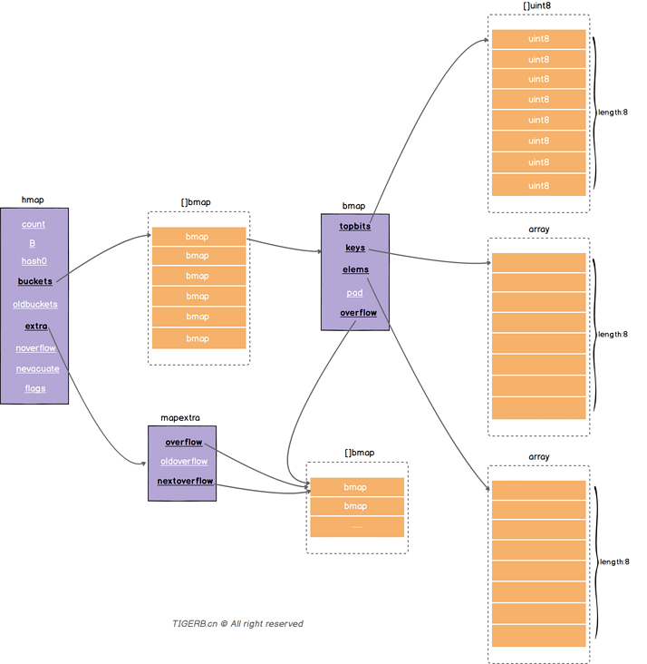
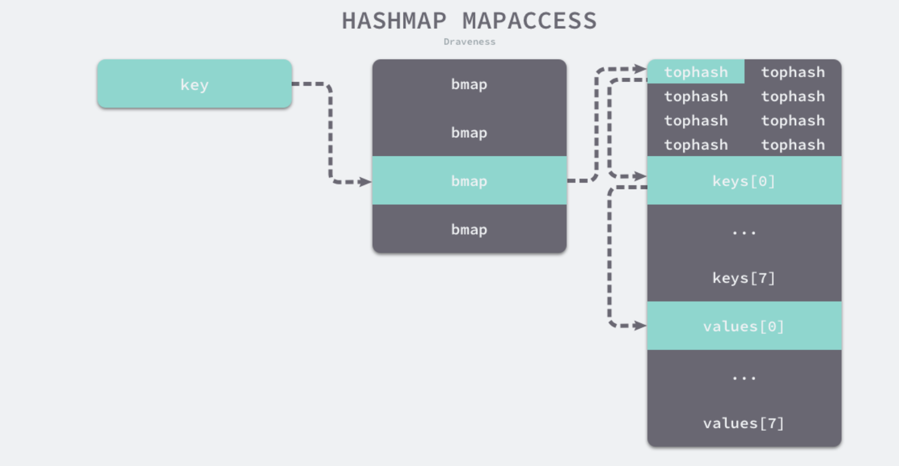
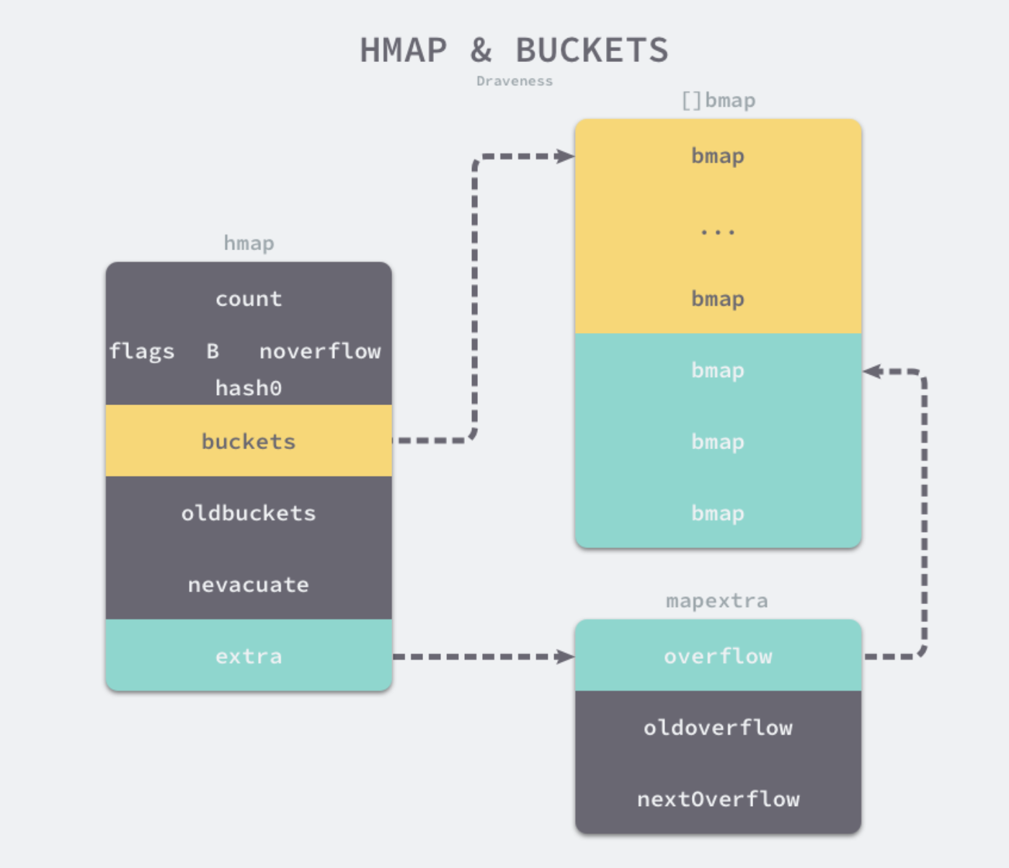
字段 | 解释
count | 表示当前哈希表中的元素数量
B | B 表示当前哈希表持有的 buckets 数量，但是因为哈希表中桶的数量都 2 的倍数， 所以该字段会存储对数，也就是 len(buckets) == 2^B。
hash0 | 是哈希的种子，它能为哈希函数的结果引入随机性， 这个值在创建哈希表时确定，并在调用哈希函数时作为参数传入。
buckets | 指向一个数组(连续内存空间)，数组的类型为[]bmap，bmap类型 就是存在键值对的结构下面会详细介绍，这个字段我们可以称之为正常桶。如下图所示
oldbuckets | 是哈希在扩容时用于保存之前 buckets 的字段，它的大小是当前 buckets 的一半；
extra | 溢出桶结构，正常桶里面某个bmap存满了，会使用这里面的内存空间存放键值对
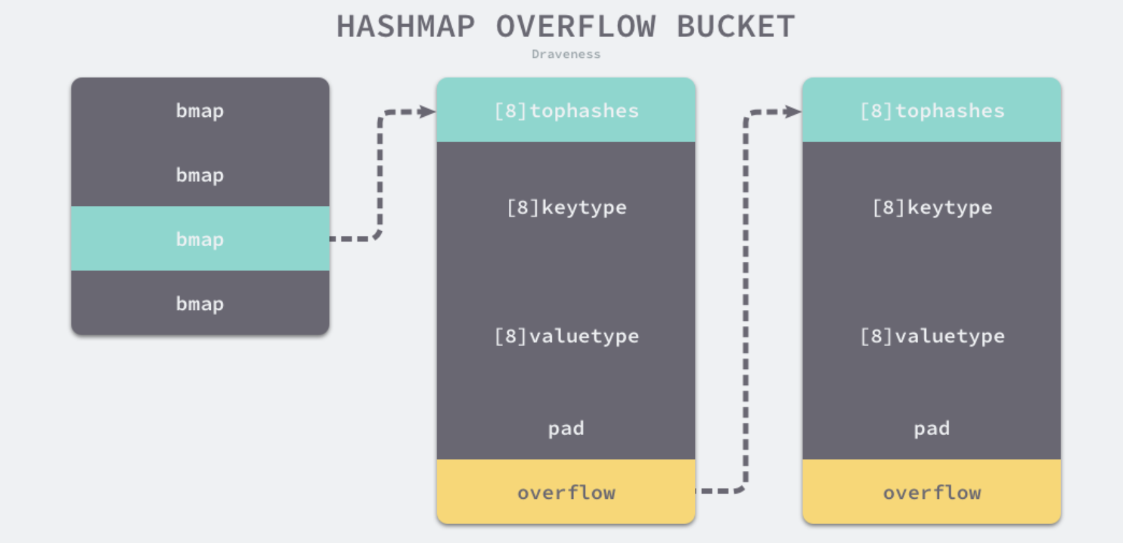
noverflow | 溢出桶里bmap大致的数量
nevacuate | 分流次数，成倍扩容分流操作计数的字段(Map扩容相关字段)
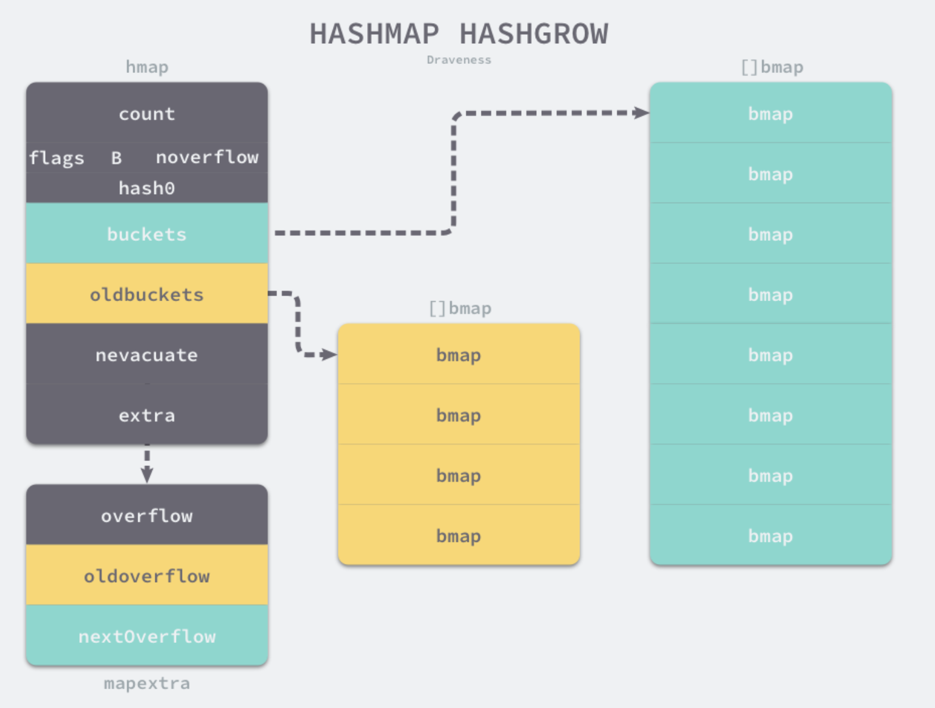
flags | 状态标识，比如正在被写、buckets和oldbuckets在被遍历、等量扩容(Map扩容相关字段)

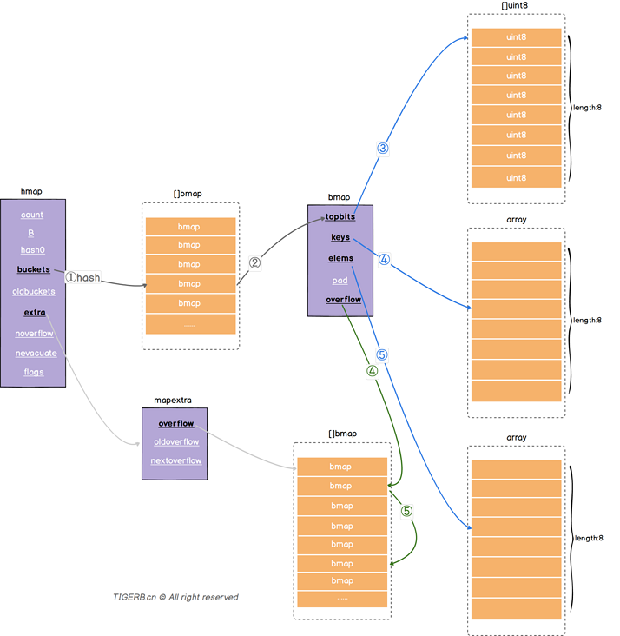
字段 | 解释
topbits | 长度为8的数组，[]uint8，元素为：key获取的hash的高8位，遍历时对比使用，提高性能。
keys | 长度为8的数组，[]keytype，元素为：具体的key值。
elems | 长度为8的数组，[]elemtype，元素为：键值对的key对应的值。
overflow | 指向的hmap.extra.overflow溢出桶里的bmap， 上面的字段topbits、keys、elems长度为8，最多存8组键值对，存满了就往指向的这个bmap里存
pad | 对齐内存使用的，不是每个bmap都有会这个字段，需要满足一定条件

 |  | hmap |  |  |  | bmap
 |  | count |  |  |  | tophash[0] | tophash[1]
 |  | flags |  | [ ]bmap |  | tophash[2] | tophash[3]
 |  | B |  | bmap |  | tophash[4] | tophash[5]
 |  | noverflow |  | bmap |  | tophash[6] | tophash[7]
 |  | hash0 |  | bmap |  | Key[0]
Key
 |  | buckets |  | bmap |  | Key[1]
 |  | oldbuckets |  | … … |  | ……
 |  | nevacuate |  |  |  | Key[7]
 |  | extra |  |  |  | Value[0]
 |  |  | mapextra |  |  | Value[1]
 |  |  | overflow |  |  | … …
 |  |  | oldoverflow |  |  | Value[7]
 |  |  | nextOverflow |  |  | overflow

 |  |  |  |  | [ ]bmap
 |  |  |  |  | bmap
 |  |  |  |  | bmap
 |  |  |  |  | bmap
 |  |  |  |  | bmap
 |  |  |  |  | … …

tree
1

2
9

3
6
10
13

4
5
7
8
11
12

二叉树-前序遍历

13

7
12

3
6
10
11

1
2
4
5
8
9

二叉树-后序遍历

8

4
12

2
6
10
13

1
3
5
7
9
11

二叉树-中序遍历

57

21
88

12
36
69
97

7
14
24
47
61
73
92
99

24

57
57
24

21
88
21
88

12
36
69
97
12
36
69
97

7
14
24
47
61
73
92
99
7
14
24
47
61
73
92
99

57
57

21
88
21
88
24

12
36
69
97
12
36
69
97
24

7
14
24
47
61
73
92
99
7
14
24
47
61
73
92
99

95

57
57
57
95

21
88
21
88
21
88
95

12
36
69
97
12
36
69
97
12
36
69
97

7
14
24
47
61
73
92
99
7
14
24
47
61
73
92
99
7
14
24
47
61
73
92
99

57
57

21
88
21
88

12
36
69
97
12
36
69
97
95

7
14
24
47
61
73
92
99
7
14
24
47
61
73
92
99

Sheet1
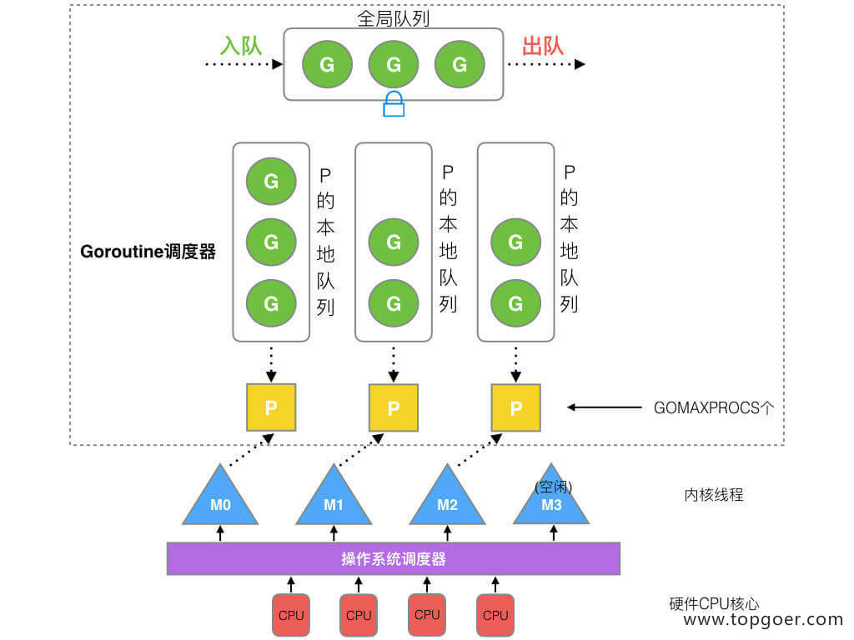

G
G
G
G
出队
入队
全局队列

M
P
G
G
G
M
P
G
G
M
P
G
G

P的本地队列

goroutine调度器

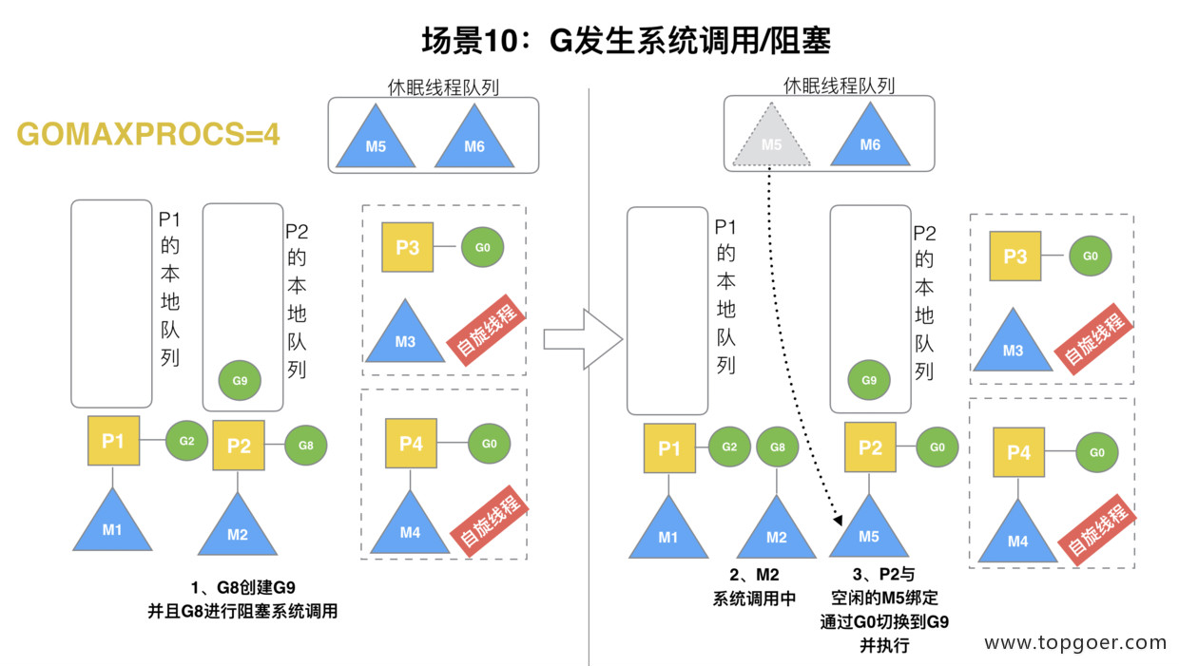
GOMAXPROCS设定的个数

M
M
操作系统调度器

空闲线程

CPU
CPU
CPU
CPU

